상품제안서
스마트 거치톡 | 상품코드: S01324

 |  |  |  |  |  |  | 02-713-8555 | www.synergygift.co.kr
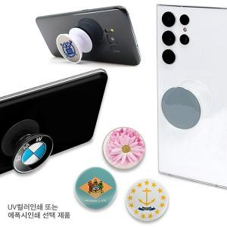

【상세/제작정보】 | 기종에 상관없이 폰톡의 기능을 자유롭게 사용가능

【인쇄/포장옵션】 | 에폭시 / 포장불가능

【공급단가】 | 수량 | 500~ | 2,000~ | 5,000~ | 10,000~ | 20,000~
*VAT별도 | 블랙바디 | 700원 | 690원 | 670원 | 640원 | 620원
 | 화이트바디 | 700원 | 690원 | 670원 | 640원 | 620원
 | 투명바디 | 720원 | 710원 | 700원 | 670원 | 640원

【상품 URL】 | https://www.synergygift.co.kr:443/src/goods_detail.php?gdno=16045

